別紙１（事業計画書）②
 |  |  |  |  |  |  |  | （別紙１②）2/3
４．事業スキーム図（事業全体がわかるようにスキーム図を作成）
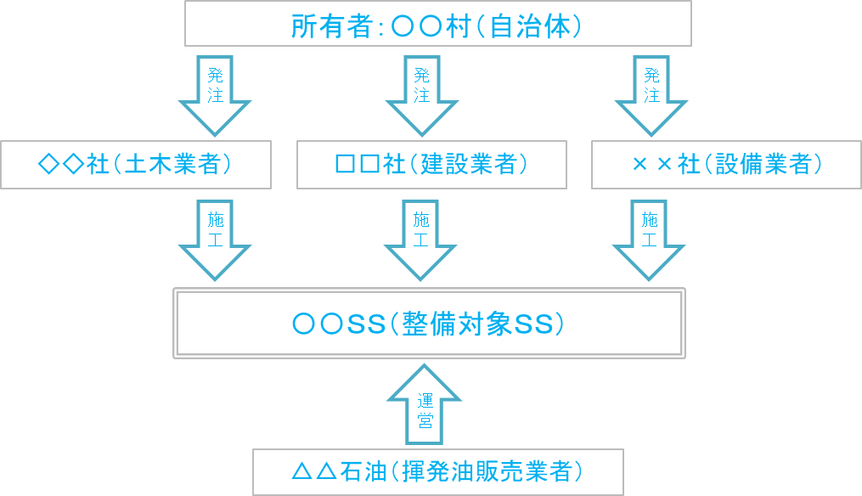 実施体制が分かるようにスキーム図を作成してください。 なお、スペースが不足する場合は、「別紙参照」と記入した上で、パワーポイントで作成した文書を添付しても結構です。 （例）

Ⅱ 実施計画
※交付決定後に記載の実施計画に変更がある場合は、全石連まで事前にお知らせください。

１．事業実施スケジュール
実施項目 | ７月 | ８月 | ９月 | １０月 | １１月 | １２月 | １月 | ２月

事業実施期間（交付決定から２０２３年２月まで）における実施スケジュールを記入してください。具体的には、工程ごとに実施月・期間を矢印等で示してください。

